Feuil1
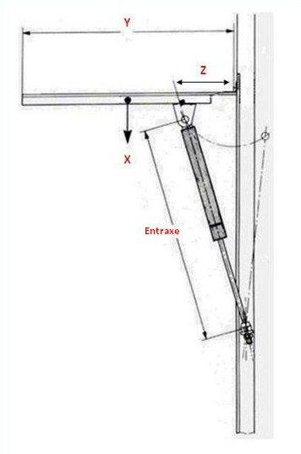
Comment choisir votre vérin ?

Choisir la force du vérin

Poid du hayon X : | kg
Longueur du hayon Y : | mètres
Bras de levier Z* : | mètres
*Distance entre l'axe de rotation du hayon et la fixation du vérin sur le hayon
Nombre de vérins : | vérins

Force adaptée : | N

Choisir l'entraxe du vérin

Après avoir déterminé la force adaptée, il est nécessaire de connaître
la distance entre la fixation du haut et la fixation du bas pour choisir la
longueur de l'Entraxe

